コンバートシート作成
ユニケミー様 基幹業務システム(UNISS)
マスタ手動メンテナンス手順書
①コンバートシート作成
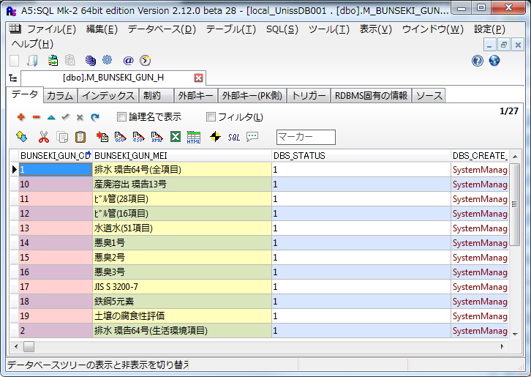

 |  | 1. | A5M2にて対象テーブルを開く

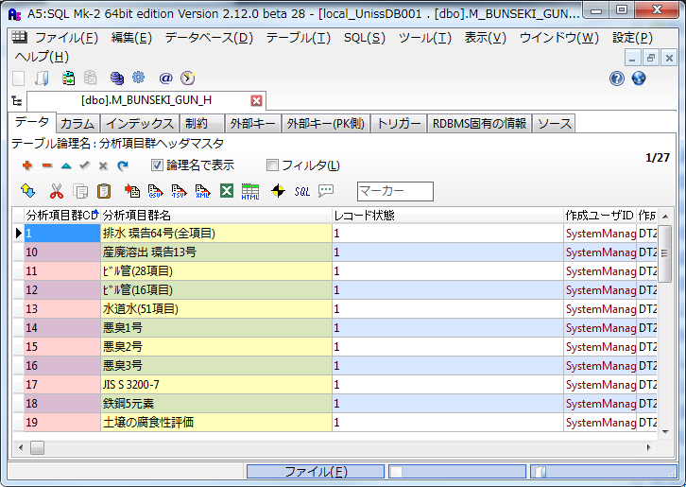

 |  | 2. | 「論理名で表示」にチェックをつける

 |  | 3. | Excelマークをクリックする

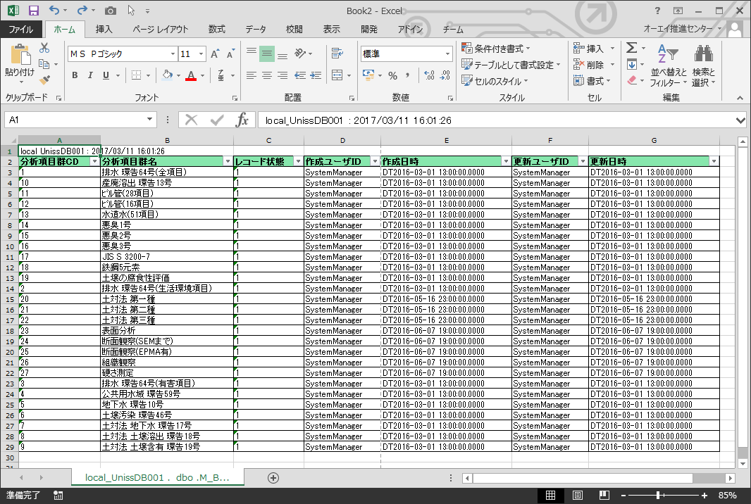
 |  | ※ | Excelにデータが出力される

 |  | 4. | 不要な行列を削除・非表示する
 |  |  | ・ | トップの行の削除
 |  |  | ・ | レコード状態列～更新日時列を非表示

 |  | 5. | 必要に応じて並び替えを行う

 |  | 6. | シート名をマスタ名等に変更する

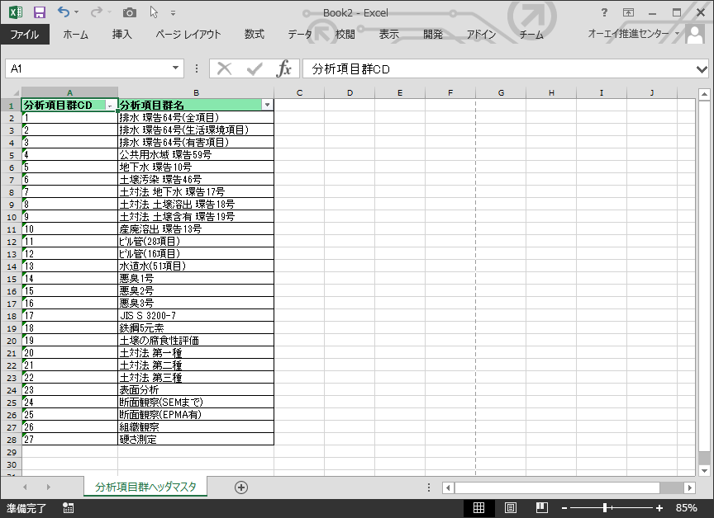

 | 本手順で形成した資料をお客様に送付し、入力して頂く。

データ適用
ユニケミー様 基幹業務システム(UNISS)
マスタ手動メンテナンス手順書
②データ適用 | 編集したコンバートシートを返送頂いた後、以下の操作を行う。
 | ・ | ローカルDBに適用し、エラーが発生しないことを確認
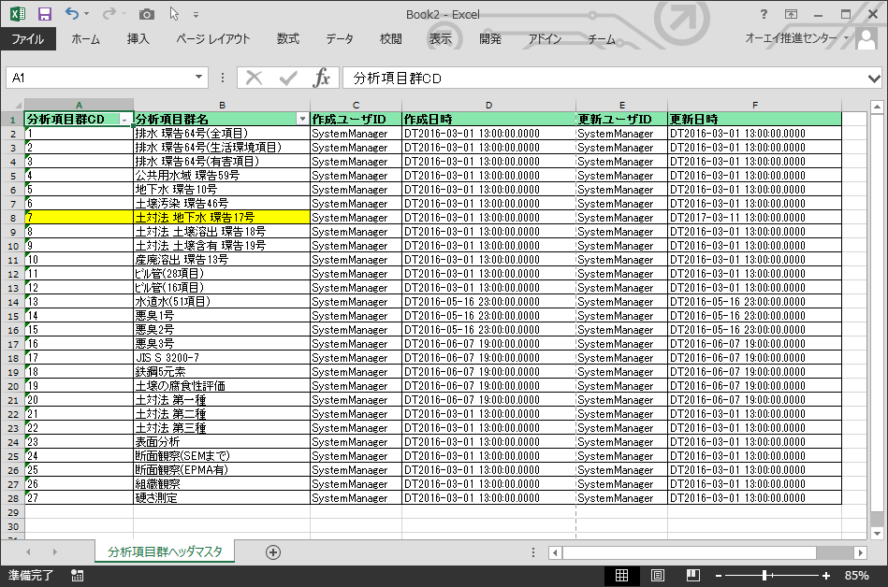
 | ・ | 本番にデータを適用する

 |  | 1. | 変更箇所の更新日時を修正
 |  |  | ※ | 今現在に近い日時でＯＫ

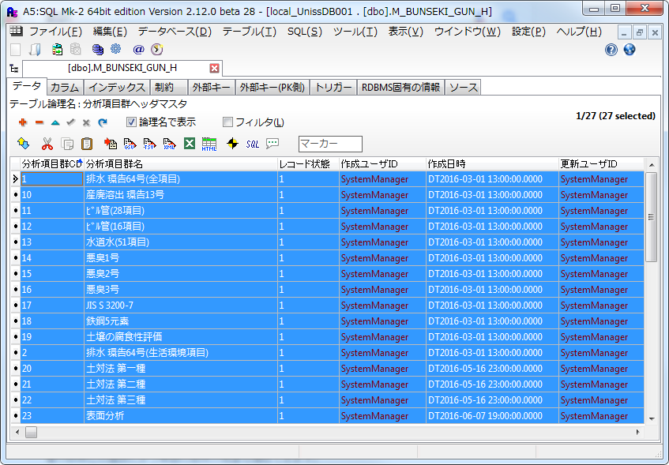
 |  | 2. | 現在のデータを全てクリア

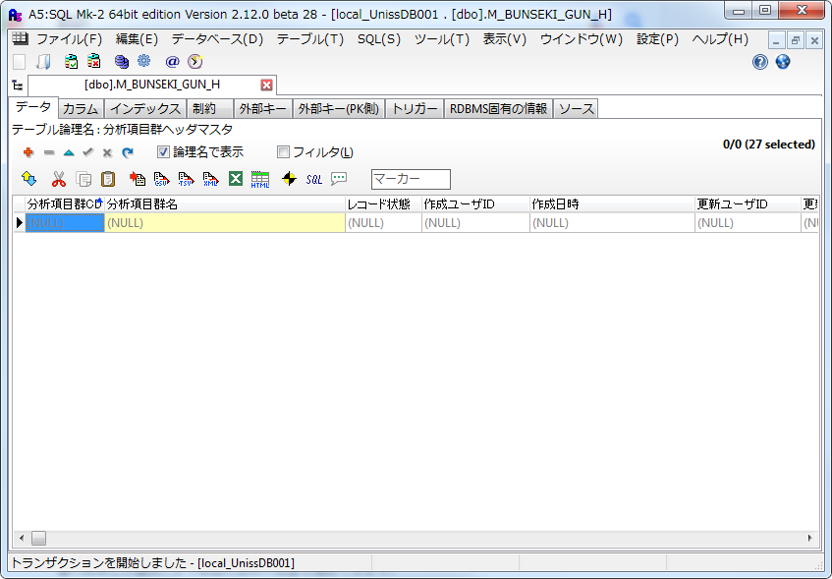

 |  | 3. | クリア後、Excelからデータをコピー＆ペーストする
 |  |  | ※ | ペースト時にエラーが出ないことを確認

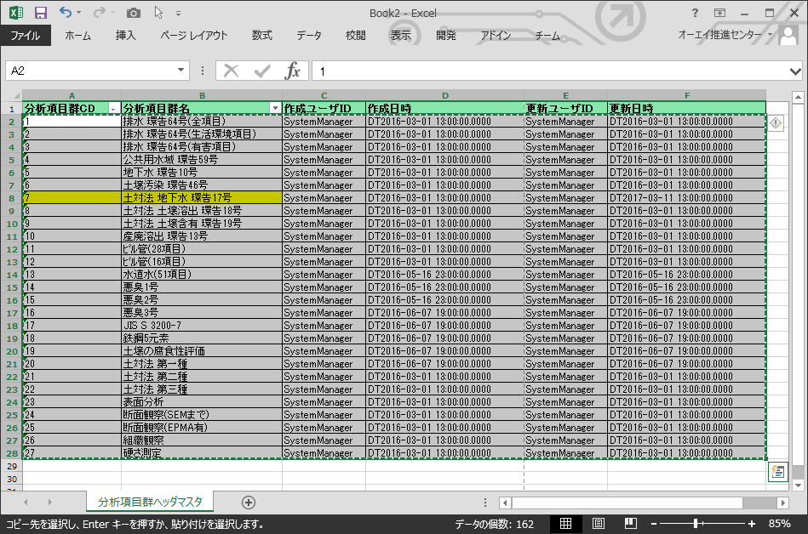

 |  | 4. | 問題なくローカルDBに反映できることを確認後、
 |  |  | 本番DBに反映する

 |  | 反映方法は２パターン存在する
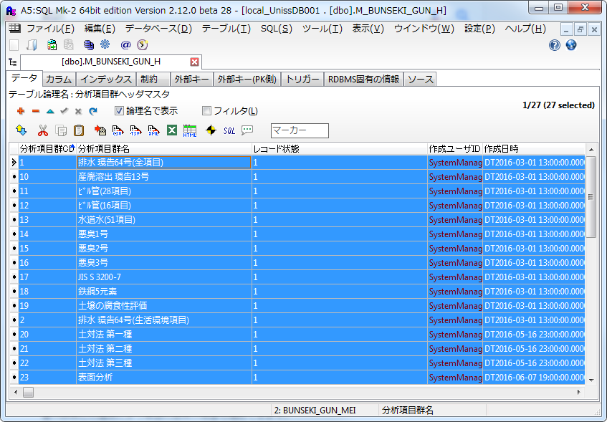
 |  | ＜データ量が少ない場合＞
 |  |  | リモート接続し、上記手順を本番環境で実施する

 |  | ＜データ量が多い場合＞
 |  |  | ManagementStudioにて、クエリを生成し、
 |  |  | 本番環境にて実行する
 |  |  | （相手先マスタ・商品マスタの一括変更時）
 |  |  | ※手順は＜クエリ生成方法＞を参照

＜クエリ生成方法＞
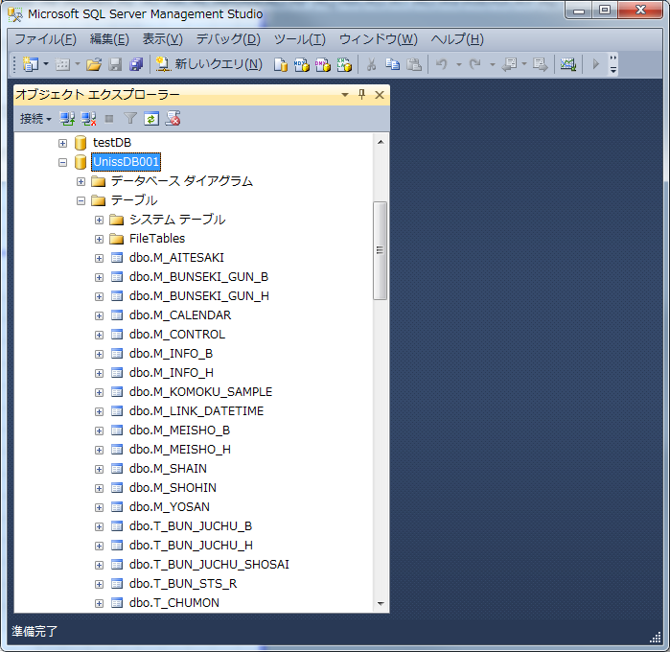
 |  | 1. | ManagementStudioを起動する

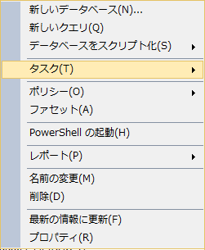
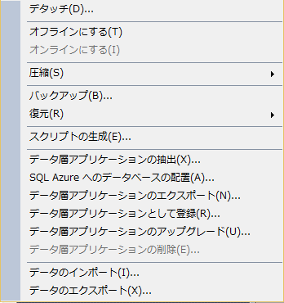
 |  | 2. | UnissDB001を選択し、以下の操作を行う
 |  |  | ・ | [UnissDB001]を右クリック
 |  |  | ・ | [タスク]をクリック
 |  |  | ・ | [スクリプトの生成]をクリック

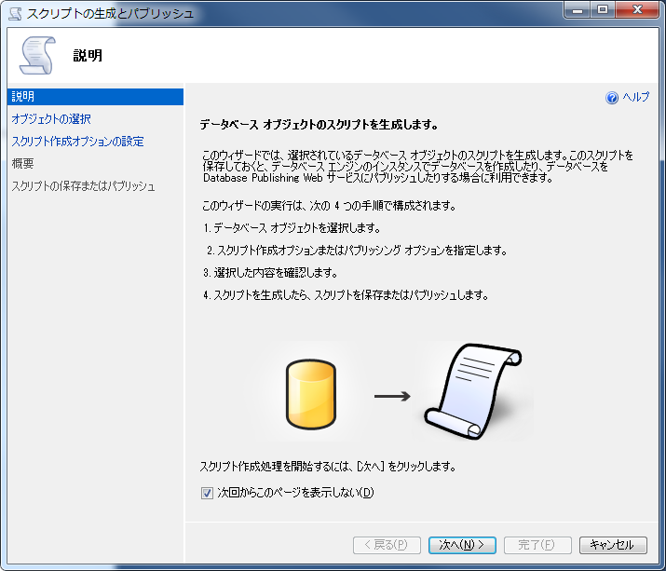
 |  | 3. | ウィザードが開かれるので、「次へ」をクリック

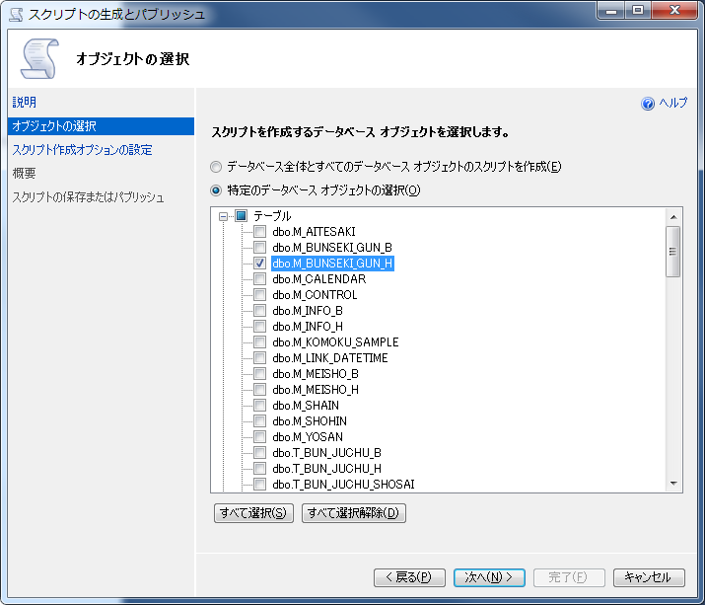

 |  | 4. | 特定のデータベースオブジェクトの選択をクリック

 |  | 5. | 任意のテーブルを選択（複数選択可）

 |  | 6. | 「次へ」をクリック

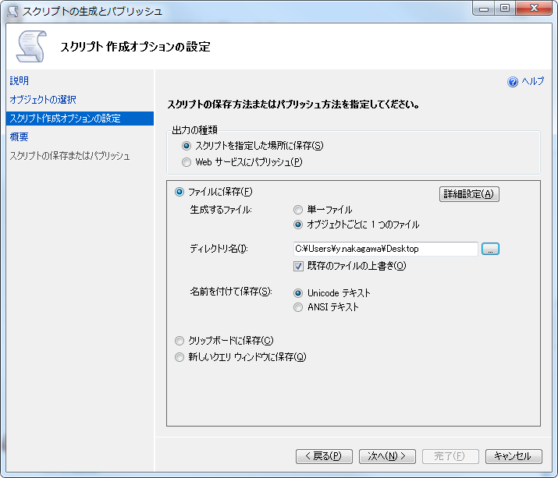

 |  | 7. | 「オブジェクトごとに１つのファイル」を選択

 |  | 8. | ディレクトリは任意の場所を指定

 |  | 9. | 「詳細設定」ボタンをクリック

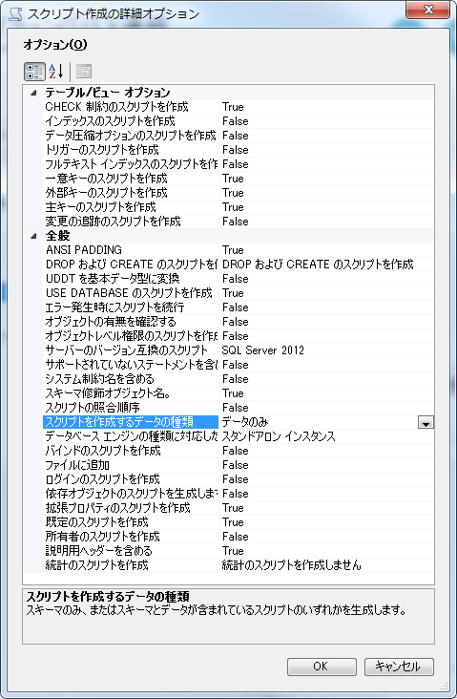

 |  | 10. | 詳細オプションにて以下の項目を編集
 |  |  | ・ | DROPおよびCREATEのスクリプトを作成
 |  |  |  | → | 「DROPおよびCREATEのスクリプトを作成」を選択

 |  |  | ・ | スクリプトを作成するデータの種類
 |  |  |  | → | 「データのみ」を選択

 |  | 11. | 選択後、「ＯＫ」をクリック

 |  | 12. | 全て選択後、「次へ」をクリック

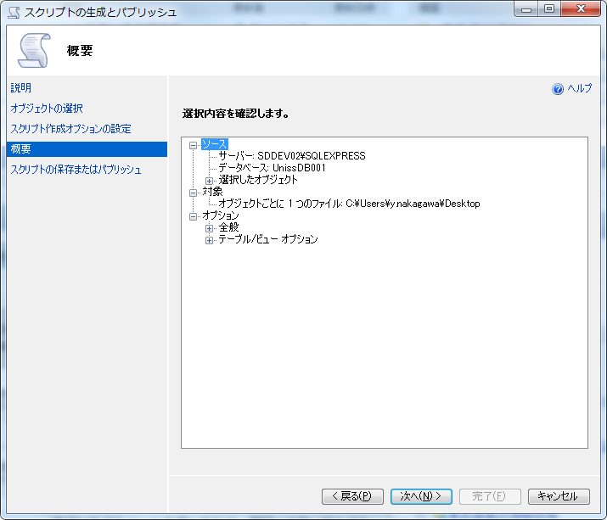

 |  | 13. | 「次へ」をクリック

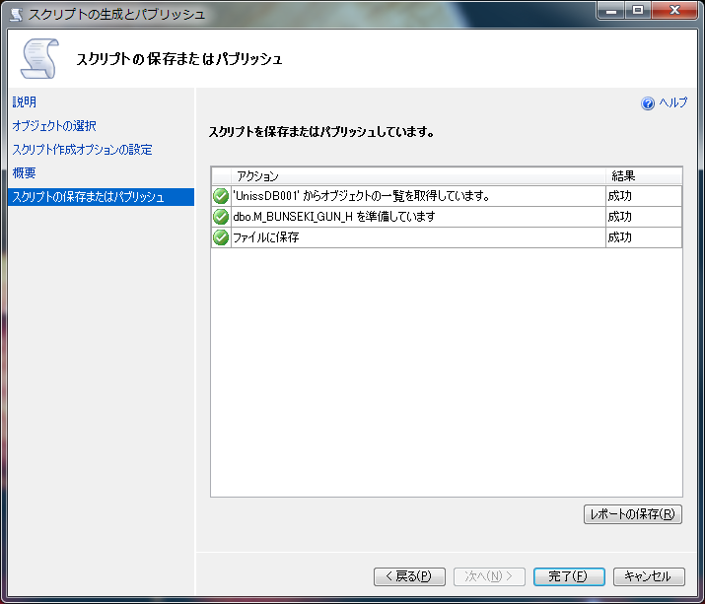

 |  | 14 | スクリプト生成完了後、「完了」をクリック

 | 上記操作により任意の場所にスクリプトファイルが生成される
 | 生成されたファイルを本番環境にて実行する

